会話パート仕様
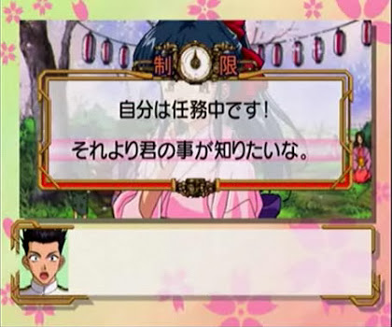
会話パート仕様

 | 概要
 |  | 会話パートの演出を強化し、よりリッチ感を出すのが目的。
 |  | 現状のシステムだと、画面が見にくいなどマイナス面が多い為、細かい部分のシステム周りを修正する。

 | 追加演出機能一覧
 |  | フェードイン
 |  |  | 真っ黒の画面(フェードアウト状態)を段々と明るくしていく
 |  | フェードアウト
 |  |  | 画面を段々と真っ黒にしていく
 |  | シェイク
 |  |  | 画面を揺らす
 |  | エモーション
 |  |  | 画面上のキャラに"！""？"などのマークを表示する

 | 会話パート修正項目
 |  | 文字送り
 |  |  | 文字送り速度が遅すぎてストレスがたまるので、文字送り速度を速くする。
 |  | キャラ名
 |  |  | 同じ行ではなく、
 |  |  |  | 名前
 |  |  |  | 「テキスト」
 |  |  | とずらして、文字を表示すると違和感が無くなる。

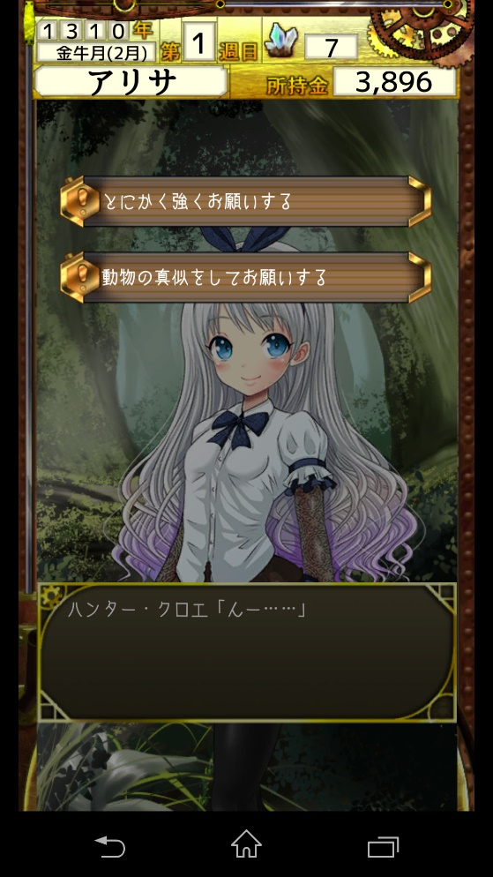
 | 選択肢の種類
 |  | ▼普通形式の選択肢
 |  |  |  |  | 通常形式の選択肢
 |  |  |  |  | 画面上に複数の選択肢が表示され、選択した分岐へと進んでいく。

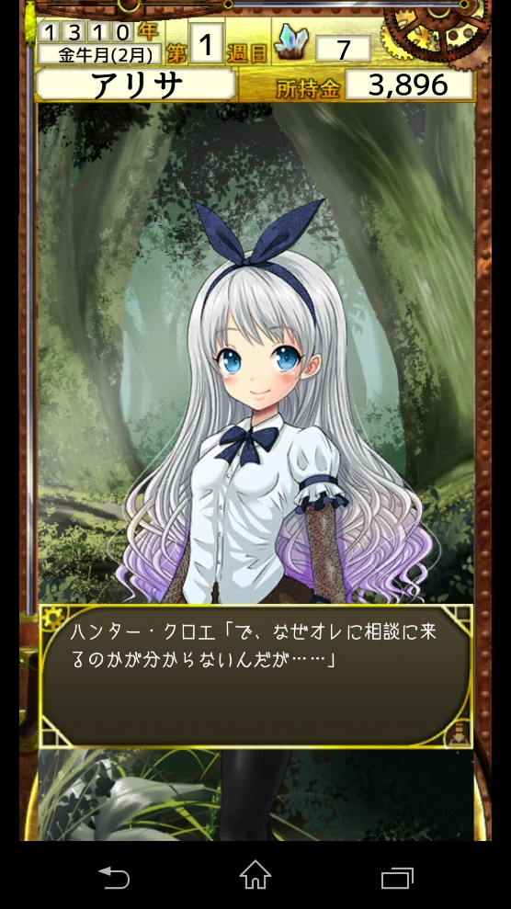
 |  | ▼感情形式の選択肢
 |  |  |  |  | 感情選択形式の選択肢

喜
 |  |  |  |  | 喜 | 喜びを表現
 |  |  |  |  | 怒 | 怒りを表現
 |  |  |  |  | 哀 | 哀しいを表現
 |  |  |  |  | 楽 | 楽しいを表現

楽
 |  |  |  |  | 選択肢の場面に遷移すると四方に喜怒哀楽の文字が浮かび上がり、
 |  |  |  |  | 各方向にスワイプをすることで、感情を選択できる方式。
怒
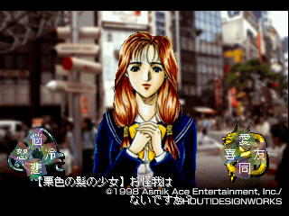
 |  |  |  |  | ▼東京魔神学園の感情入力画面

哀

 |  | ▼時間制限形式の選択肢
 |  |  |  |  | 時間制限形式の選択肢

制限残10秒
 |  |  |  |  | 通常の選択肢に時間制限を入れた選択肢形式。
 |  |  |  |  | 基本は10秒程度の時間制限で、
 |  |  |  |  | 中には2秒or3秒の短時間制限の選択肢や、時間制限がない選択肢も散りばめる。
 |  |  |  |  | 時間が残り少なくなってから、表示される選択肢なども存在する。

①とにかく強くお願いする
②動物の真似をしてお願いする

 |  |  |  |  | ▼サクラ大戦の時間制限選択肢画面

